Theory Practical Preview
Q.No. | Question | Answer | OptionA | OptionB | OptionC | OptionD | NOS | Marks
20 | 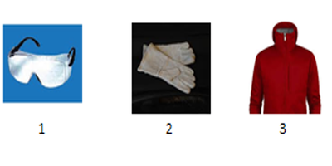 Which of the following safety gears should you wear while working? निम्नलिखित में से कौन सा सुरक्षा गियर आपको काम करते समय पहनना चाहिए? [image:shi_gjsci_assorterbasic_s1_q18_220219.png] [div]&nbsp;[/div] | D | All 1, 2 and 3 सभी 1, 2 और 3 [div]&nbsp;[/div] | Only 2 and 3 केवल 2 और 3 [div]&nbsp;[/div] | Only 1 and 3 केवल 1 और 3 [div]&nbsp;[/div] | Only 1 and 2 केवल 1 और 2 [div]&nbsp;[/div] | 6. G&J/N9943 Maintain safe and clean environment | 3

